副驾驶员首页
 |  |  |  |  |  |  |  |  |  |  |  |  |  |  | 版本：0/A 识别号：GR/ZY/BOM-2020-11-001
编号：GR-21-01-23
车型 |  | TX轻量化 |  | TX轻量化副驾驶员座椅（非集成）EBOM清单 |  |  |  |  |  |  |  |  |  | 编制 | 审核 | 标准化 | 批准 | 页次 | 日 期
 |  |  |  | (首页 ) |  |  |  |  |  |  |  |  |  | 李红涛 |  |  |  | 1/1 | 2022-06-20
图示 |  |  | NO. |  |  | 件名 |  |  | 产品描述 |  |  |  |  | 单台用量 | 车型配置 |  | 备注
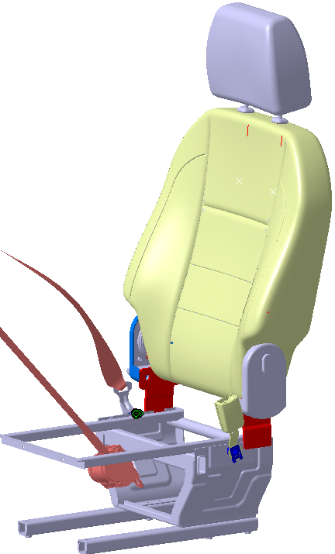 |  |  | 1 | YZ166451000001 |  | 副驾驶员座椅总成 |  |  | 在WG1662511045/2基础上更改底支架 |  |  |  |  | 1 |  |  | 主面料：T638 辅面料：03333

 |  |  | 6 |  |  | 以下空白
变更履历
No | 日期 |  | 零件号 | 零件名称 | 变更内容 |  | 变更原因 | 变更来源 |  | No | 日期 | 零件号 | 零件名称 | 变更内容 |  | 变更原因 |  | 变更来源
1
2
3
4
5
6
7
8
9
10
11
12
13
14
15
16
17
18
19
20
21
22
23
24
25
26
27
28
29
30

副驾驶员坐垫总成首页
 |  |  |  |  |  |  |  |  |  |  |  |  |  |  |  | 版本：0/A 识别号：GR/ZY/BOM-2020-11-001
编号：GR-21-01-23
车型 |  | T5 |  |  | T5驾驶员座椅总成（1.0气囊减震平台）EBOM清单 |  |  |  |  |  |  |  |  |  | 编制 | 审核 | 标准化 | 批准 | 页次 | 日 期
 |  |  |  |  | (首页 ) |  |  |  |  |  |  |  |  |  | 李世新 |  |  |  | 1/1 | 2020-07-18
图示 |  |  | NO. | 件号 |  |  | 件名 |  |  | 产品描述 |  |  |  |  | 单台用量 | 车型配置 |  | 备注
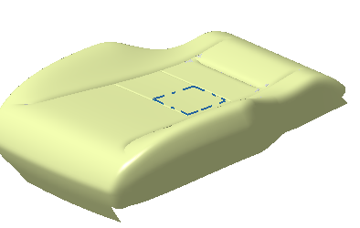 |  |  | 1 | WG1662511046/2 |  |  | 副驾驶员座椅坐垫总成 |  |  | 因副驾驶装车需求，将副司机坐垫总成与整体分开供货 |  |  |  |  | 1 |  |  | 主面料：T638 辅面料：03333
 |  |  | 2 | WG1662511058/2 |  |  | 副驾驶员座椅坐垫总成 |  |  | 在WG1662511046/2基础上跟换面料 |  |  |  |  | 1 |  |  | 主面料：2084-950 辅面料1：2070-002 辅面料2：W625
 |  |  | 3 | WG1662511066/2 |  |  | 副驾驶员座椅坐垫总成 |  |  | 在WG1662511046/2基础上跟换面料 |  |  |  |  | 1 |  |  | 主面料：W956 辅面料：W625
 |  |  | 4 | WG1662511234/2 |  |  | 副驾驶员座椅坐垫总成 |  |  | 在WG1662511046/2基础上跟换面料 |  |  |  |  | 1 |  |  | 主 超纤 2084-999 江苏旷达 辅 PVC 2084-002 江苏旷达
 |  |  | 5 | WG1662511190/2 |  |  | 副驾驶员座椅坐垫总成 |  |  | 在WG1662511046/2基础上跟换面料 |  |  |  |  | 1 |  |  | 主：织物 T872 江苏旷达 辅：PVC 2084-002江苏旷达
 |  |  | 6 |  |  |  | 以下空白
变更履历
No | 日期 |  | 零件号 |  | 零件名称 | 变更内容 |  | 变更原因 | 变更来源 |  | No | 日期 | 零件号 | 零件名称 | 变更内容 |  | 变更原因 |  | 变更来源
1 | 20201207 |  | SHT0012460 |  | 副驾驶员座垫总成 | 新增内部图号
2 | 20201207 |  | SHT0012461 |  | 副驾驶员座垫总成 | 新增内部图号
3 | 20201207 |  | SHT0012462 |  | 副驾驶员座垫总成 | 新增内部图号
4 | 20201216 |  | WG1662511046/2 |  | 坐垫总成 | 新增0级总成图号
5 | 20201216 |  | WG1662511058/2 |  | 坐垫总成 | 新增0级总成图号
6 | 20201216 |  | WG1662511066/2 |  | 坐垫总成 | 新增0级总成图号
7 | 20201223 |  | —— |  | —— | 新增面套描述
8 | 20210107 |  | —— |  | 更改总成图号 | 添加后缀“*RC515903”
9 | 20210107 |  | —— |  | 更改面料型号
10 | 20210221 |  | WG1662511046/2 |  | 坐垫总成 | 删除后缀“*RC515903” |  | 客户要求
11 | 20210221 |  | WG1662511058/2 |  | 坐垫总成
12 | 20210221 |  | WG1662511066/2 |  | 坐垫总成
13 | 20210427 |  | SHT0012460 |  | 坐垫总成 | SHT0013249 |  | 装车验证主副不统一
14 | 20210427 |  | SHT0012461 |  | 坐垫总成 | SHT0013250
15 | 20210427 |  | SHT0012462 |  | 坐垫总成 | SHT0013251
16 | 20210427 |  | SHT0012350 |  | 坐垫面套总成 | SHT0013151
17 | 20210427 |  | SHT0012290 |  | 坐垫面套总成 | SHT0013150
18 | 20210427 |  | SHT0012351 |  | 坐垫面套总成 | SHT0013152
19 | 20210718 |  | WG1662511234/2 |  | 坐垫总成 | 新增 |  | 客户要求 | ECR0006688
20 | 20210718 |  | WG1662511190/2 |  | 坐垫总成 | 新增 |  | 客户要求 | ECR0006688
21 | 20210718 |  | SHT0013633 |  | 坐垫面套总成 | 新增 |  | 配置变更 | ECR0006688
22 | 20210718 |  | SHT0013634 |  | 坐垫面套总成 | 新增 |  | 配置变更 | ECR0006688

